상품제안서
감성캠핑매트 대(大) | 상품코드: F28856

 |  |  |  |  |  |  | 02-412-0044 | www.easy1.co.kr
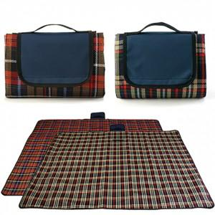

【상세/제작정보】 | 기본수량 미만 인쇄시 비용 추가. ※기본 포장 없이 접혀진 벌크 상태로 출고 됩니다. ※인쇄비, 개별OPP포장 비용 별도 추가됩니다.(옵션 선택)

【인쇄/포장옵션】 | 실크 / 포장불가능

【공급단가】 | 수량 | 100~ | 300~ | 500~ | 1,000~ | 3,000~
*VAT별도 | 단가 | 8,160원 | 8,020원 | 7,820원 | 7,680원 | 7,480원

【상품 URL】 | https://easy1.co.kr:443/src/goods_detail.php?gdno=28856

